Hoja1
CASOS DE USO

INFORMACIÓN GENERAL
Módulo | Computación Móvil
Nombre Caso de Uso | Usuario
Descripción | Usuario Creado en el Aplicativo

EVENTOS
Actores | Usuario
 | Administrador

Precondiciones | El usuario debe crear el Perfil en el aplicativo

Flujo Normal | Datos de Entrada
 | Nombre Campo | Tipo de Dato | Longitud / Formato | Obligatoriedad | Validaciones / Restricciones
 | Nombre Usuario | Texto | 30
 | Configuración
 | Cerrar Sesión

 | 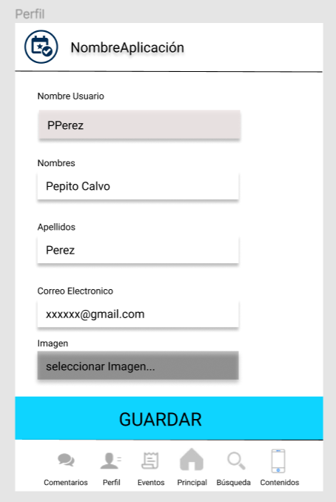 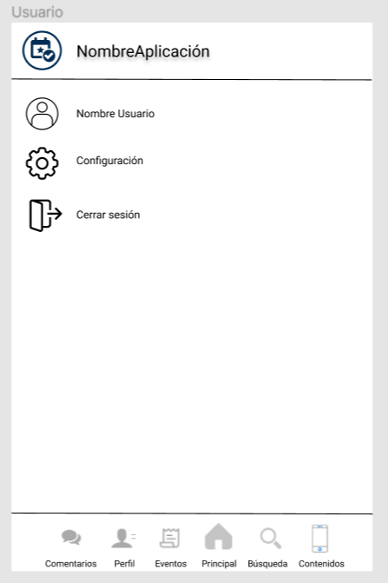

 | Datos de Salida
 | Visualización del perfil, configuración de las funcionalidades del aplicativo y cierre de sesión

 | Detalle del Flujo Normal
 | # Paso | Actor | Acción
 | 1 | Administrador/Usuario | Consulta de la información creada en el perfil y configuración de las funcionalidades

Excepciones | # Paso | Actor | Acción

Criterios de Aceptación

CONTROL DE CAMBIOS
Control de Aceptación | Aprobado Por | Cargo | Entidad | Fecha | Firmas
 |  | Docente | Universidad Javieriana | Marzo de 2020

Control de Cambios: Registro de Control (acumulativo) | Fecha | Quien solicita el cambio | Versión Actualizada Caso de Uso | Referencia de Cambio

